Sheet1
| PRODUCT FICHE | 1

 |  | Artikel | Dames broek 1005480 A2360001-690__01 |  |  |  |  | Maat |  | XXS - 4XL

 |  |  | Samenstelling & Kleur

 | Hoofdstof |  | 65% Polyester |35% Katoen; 215g/m² |  |  |  |  |  |  | Wit

 |  | Vooraanzicht |  |  |  |  | Rugaanzicht
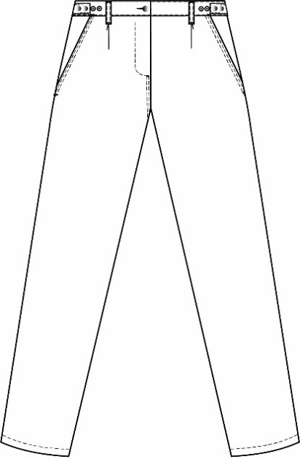
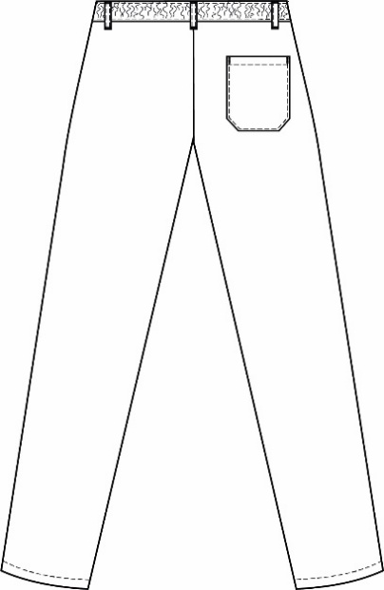

 |  | Omschrijving

damesbroek
ceintuur sluitend met knoop en knoopsgat
1 plooitje op beide voorsten
gulpsluiting met gedoken drukknopen
trekkers aan beide zijnaden aanpasbaar op voorste waarvan mannelijke drukknopen gedoken binnenin
2 ingestoken zijzakken, waarvan rechterzijzak is voorzien van een chip
1 opgestikte achterzak sluitend met gedoken drukknoop
5 passanten
2 ophanglussen binnenin ceintuur aan zijnaad
aangesneden ceintuur in rug met elastiek

| PRODUCT FICHE | 2

 |  | Matentabel

 | Maat |  |  | XXS | XS | S | M | L | XL | XXL | 3XL | 4XL

 | 1/2 lendenomtrek elast. Rust |  |  | 31.0 | 35.0 | 39.0 | 43.0 | 48.0 | 54.0 | 60.0 | 66.0 | 72.0
 | 1/2 lendenomtrek elast. uitgerokken |  |  | 36.5 | 40.5 | 44.5 | 48.5 | 53.5 | 59.5 | 65.5 | 71.5 | 77.5
 | 1/2 heupwijdte |  |  | 48.0 | 51.5 | 55.0 | 59.0 | 64.0 | 69.5 | 75.0 | 81.0 | 86.5
 | Tussenbeenlengte |  |  | 80.0 | 80.0 | 80.0 | 80.5 | 80.5 | 81.0 | 81.0 | 81.5 | 81.5
 | Zijlengte |  |  | 111.0 | 112.0 | 113.0 | 114.5 | 115.5 | 116.5 | 117.5 | 119.0 | 120.0
 | 1/2 zoombreedte |  |  | 21.5 | 21.5 | 21.5 | 21.5 | 22.5 | 22.5 | 22.5 | 22.5 | 22.5

 |  | Wasinstructies

 | Voor akkoord

 | Firma naam |  |  |  |  |  | Naam
 | Datum |  |  |  |  |  | Functie

 | Handtekening

Intellectual property of Alsico-Contains trade secrets. Unauthorized reproductions, adaptations and implementation thereof will be prosecuted,

